改动功能点
端 | 模块 | 功能点 | 改动点说明 | 界面截图
机构后台 | 知识产品 KP | KP 列表分享方标签移除 | 「心血管分册 · 第4版」等分享方 KP 不再显示「实时分享 · 分享方」标签，与自建 KP 展示一致。分享标识只保留在接收方：「分享导入 · 实时」「分享导入 · 快照」（统一灰色小标签，两后台列表/详情一致）。 | 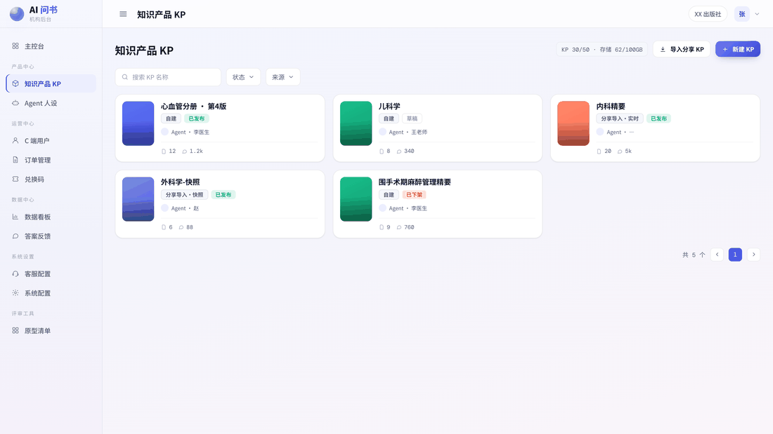
平台后台 | 微信配置 | 机构详情 · 微信配置新增两个上传入口 | ① 微信支付卡片：新增「商户 API 私钥」（apiclient_key.pem）上传，与已有商户证书（apiclient_cert.pem）并列，调用微信支付 APIv3 签名必需。 ② 微信公众号卡片：新增「网页授权域名校验文件」（MP_verify_xxx.txt）上传，公众号后台生成，需放置于网页授权域名根目录。 技术确认：校验文件属于公众平台（公众号后台）要求，用于网页授权域名 / JS 接口安全域名 / 业务域名校验；开放平台网站应用（扫码登录）不需要校验文件，故入口放「微信公众号」卡片，开放平台卡片不变。 | 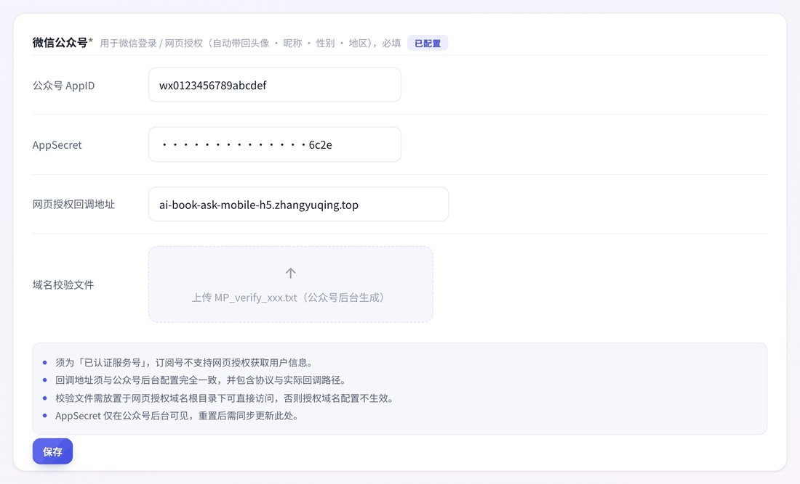
平台后台 | 用量看板 | 区间运营分析 · 商业化 / LLM 消耗拆卡 | 原「商业化与 LLM 消耗」一张卡拆为两张： · 商业化：区间 GMV、净 GMV（扣退款）、付费用户、付费转化率、永享订单、退款金额、退款率； · LLM 消耗：Token 消耗量、调用次数、平均响应。 放置原则：区间板块放「流量」指标（随时间筛选联动）；实时板块放「存量」指标（快照，不随筛选变化）。指标口径与机构后台数据看板、功能清单附表三方一致。
平台后台 | 用量看板 | 实时板块 · 累计 GMV 并入 + 内容存量删除 | 「用户存量」卡更名「用户与营收存量」，新增「累计 GMV」（开业以来累计存量，放实时板块而非区间板块，避免"选近 7 天却显示累计值"的口径混乱）。 0724 修订：「内容存量」板块（KP 占用 / 已发未发下架 / 存储占用）整体删除，不再作统计指标；实时板块保留 当前订阅卡 + 配额预警 + 用户与营收存量（独占整行）。 | 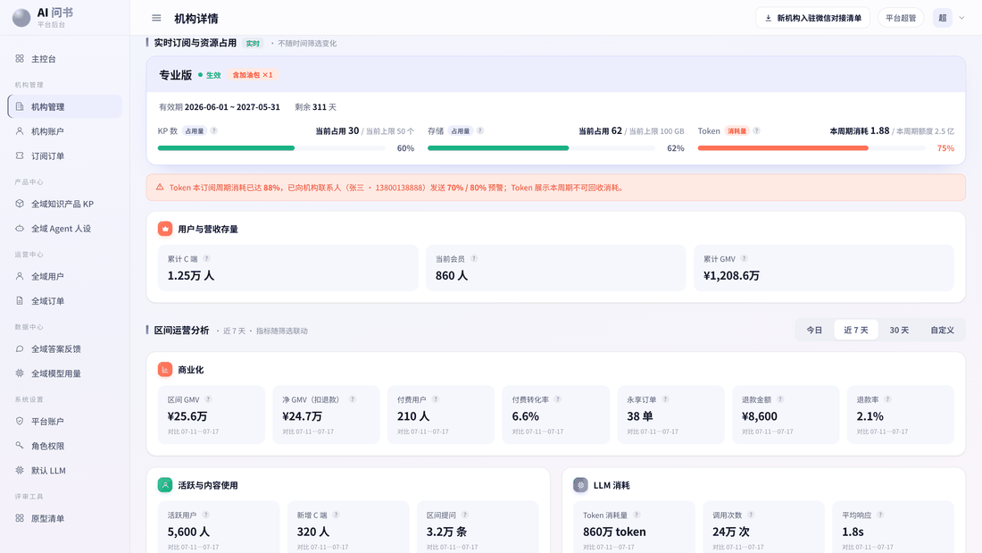
C 端 | 订单 | 我的订单 · 四态状态筛选与待支付倒计时 | 订单状态收敛为四态（推翻 0716「支付成功才落库」）：发起支付即落库为「待支付」（30 分钟有效期），到期转「已失效」；退款/售后为独立维度。 状态筛选 chips 改为「全部 / 待支付 / 已支付 / 已失效 / 退款/售后」五档，单行展示不换行。 待支付订单卡内显示「剩余支付时间」倒计时 + 「去支付」按钮；兑换码核销单归入「已支付」Tab，行内标签仍显示「已核销」。 | 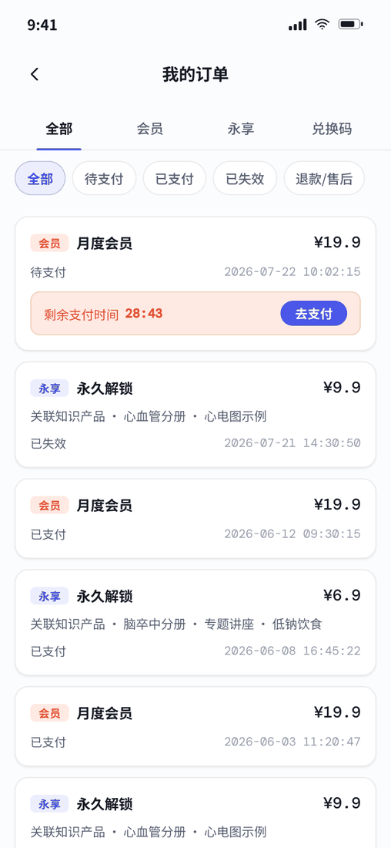
C 端 | 订单 | 订单详情 · 待支付倒计时条 | 待支付订单详情页顶部显示倒计时条（剩余支付时间 + 去支付按钮）；已失效订单显示失效说明条。 两种提示条均与下方「基础信息」面板同宽对齐。 | 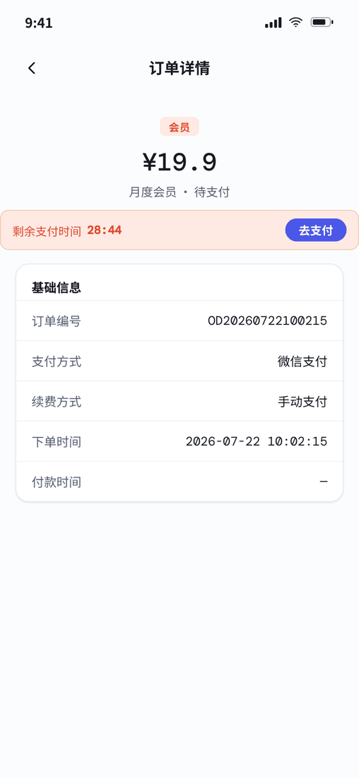
机构后台 / 平台后台 | 订单 | 订单列表 · 状态筛选五档 + 仅已支付可退款 | 订单状态筛选改为「全部 / 待支付 / 已支付 / 已核销 / 已失效」；退款状态筛选维持「全部 / 未退款 / 退款中 / 部分退款 / 全额退款」不变（双维度解耦）。 操作列：仅「已支付」订单显示退款入口（待支付 / 已失效未产生资金，已核销无资金）。 统计口径：GMV、付费用户等营收指标仅计入「已支付」订单；待支付、已失效不计入，相关指标 tooltip 注明。 | 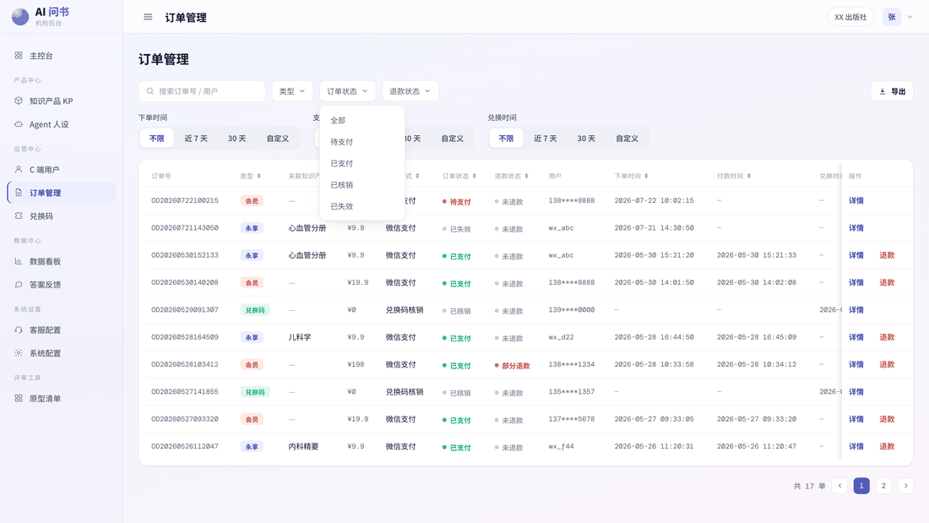
C 端 | 登录与验证码 | 语音验证码兜底（覆盖登录 / 绑定 / 换绑手机号） | ① 短信验证码发出后进 60 秒倒计时；倒计时结束仍未输入 → 输入框下方出现次级入口「未收到短信验证码？接听语音电话获取」。 ② 点击即拨打（无确认弹窗），入口原地变为状态行「语音电话拨打中 · 来电以 95013 开头，请留意接听」——号段提示点击瞬间原地出现并常驻，避免用户当骚扰电话拒接。 ③ 拨打中常驻「N 秒后可重拨」倒计时；归零后变为「未接到电话？再次拨打」，点击立即重拨（toast 反馈）并重启 60 秒，可循环。 ④ 语音码与短信码同码同校验：提交时真实校验（原型演示码 123456，输入框下方常驻提示），输错 toast「验证码错误，请重新输入」并拦截。三处场景交互一致。 ⚠ 「95013」为原型演示号段，实际以短信/语音供应商分配为准，上线前替换文案。 | 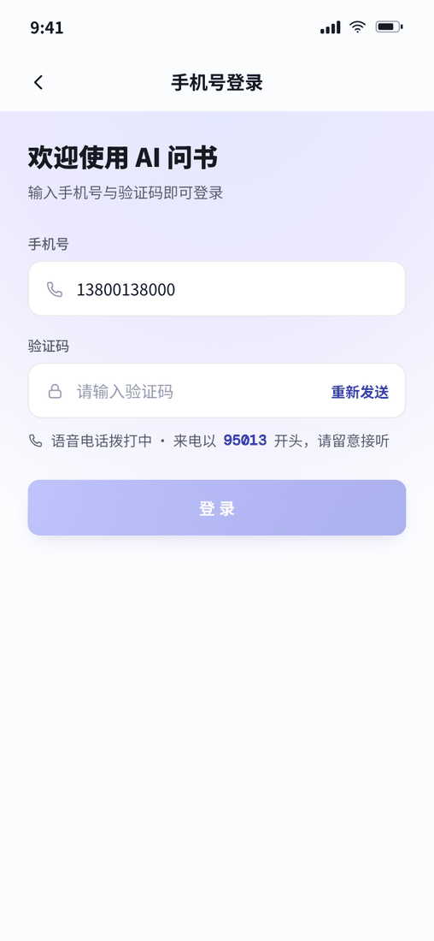
机构后台 / 平台后台 | 数据指标 | 会员指标三分：新增 / 续费率 / 回流 | · 新增会员：区间内历史首次开通会员的用户数（续费、回流均不计入）——两后台口径修订； · 续费率：区间内到期且完成续费的会员数 ÷ 同区间到期会员数——机构后台已有，平台后台本批新增； · 回流会员：区间内开通会员、且开通时会员状态为已过期的用户数（不算新增、不算续费）——两后台本批新增。 三者互斥：任一次开通行为只落入其中一类。 | —（无界面变化 / 实现约定）
机构后台 / 平台后台 | 数据指标 | 去重规则 tooltip 独立条 | 统一原则：规模指标按用户去重（区间内按用户 ID 精确去重，同一用户多天活跃只算 1 人，适用活跃用户 / 新增 C 端 / 付费用户 / 提问用户等）；强度指标按人天（用户 × 自然日，适用日均活跃 / 人均提问等）。 展示规范（0724 定稿）：① 两后台所有涉及去重的指标，tooltip 面板内去重规则独立成一条无序项，格式统一「· 去重：xxxx」，不再混在定义句里；② 功能清单「数据看板指标」「用量看板指标」两张表单独增加「去重规则」列，逐指标标注。 | —（无界面变化 / 实现约定）
机构后台 | 数据看板 | 活跃概览改固定窗口快照并挪至留存上方 + 留存两档筛选 | 日活 / 周活 / 月活改为固定滚动窗口快照，不随区间筛选联动：DAU=今日 00:00 至当前时刻去重活跃（对比昨日同时段）；WAU=近 7 日滚动窗口（对比上一个 7 日窗口）；MAU=近 30 日滚动窗口（对比上一个 30 日窗口）。 位置：三卡整体挪出「区间分析」，置于页面顶部、「用户留存」上方，区块标题注明「实时滚动窗口快照 · 不随下方时间筛选联动」；区间维度的活跃规模看「活跃用户（区间去重）」。 用户留存注册批次精简：只保留「最新可统计」与「自定义日期」两档，删除「近 7 个注册日 / 近 30 个注册日」。 | 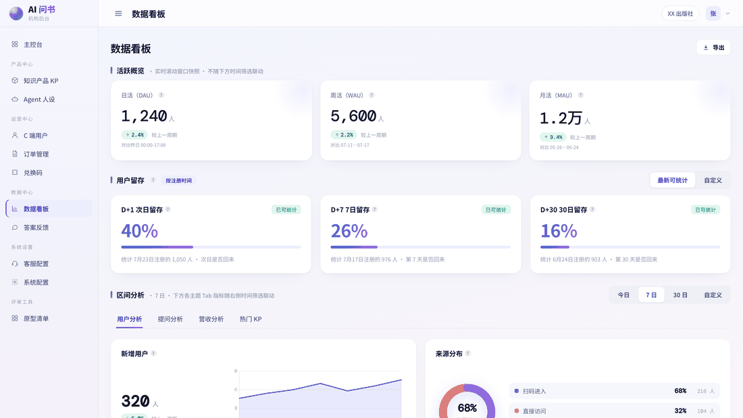
三端 | 实现要求 | 倒计时统一按 deadline（截止时间戳）实现 | 所有倒计时（短信重发、语音重拨、订单待支付）按截止时间戳计算剩余秒数，不能逐秒递减——浏览器对后台标签页 / 锁屏会节流定时器，用户切去微信等验证码再切回时逐秒递减会变慢数倍，语音入口迟迟不出现。 监听 visibilitychange，切回前台立即校准剩余时间。 频控（后端实现，原型不做交互）：语音重拨同一手机号单次验证流程连续 ≤3 次、每日 ≤5 次，超限返回明确错误码，前端提示「拨打次数已达上限，请稍后再试或联系客服」；短信按供应商频控（通常 1 条/分钟、每日上限）做服务端限流。目的：防骚扰投诉、防刷接口费用。 | —（无界面变化 / 实现约定）

